数据类型设置问题
画板功能
缺失
实体类型
ID
默认图片
默认背景色
……
链接类型
ID
默认线颜色
……

当前后台设计中，没有实体类型和链接类型的概念。
直接用要素字典类别作为实体类型，战法模型作为链接类型。
导致要素字典类别与战法模型多重意义，没有业务分离。
添加布局类型的概念，为战法模型设置默认布局。
链接类型究竟该怎么设定？
与战法模型一一对应？
与链接两端的实体对象类型有关？
布局类型的存储用什么？
配置文件/数据库/js文件
布局类型用组织类实体存储比较好？

要素字典类别
ID
关联实体类型ID
……

视图数据
实体类型集合
实体集合
链接类型集合
链接集合
布局类型

实体
ID
图片
类型ID
……
背景色

战法模型
ID
关联链接类型ID
……
布局类型

链接
ID
线颜色
类型ID
……

数据处理流程问题
客户数据

规范化
战法模型
模型数据组装为可视化数据的操作，应该整合为通用处理。
暂时无人管理后台的可视化组装过程。
存在废弃的属性和类。
考虑后期纳入到可视化的开发内容里。
优化封装方式，提升封装速度。

标准数据

分析

模型结果数据

组装

用于可视化的封装数据

展示

前台可视化

工具栏设计
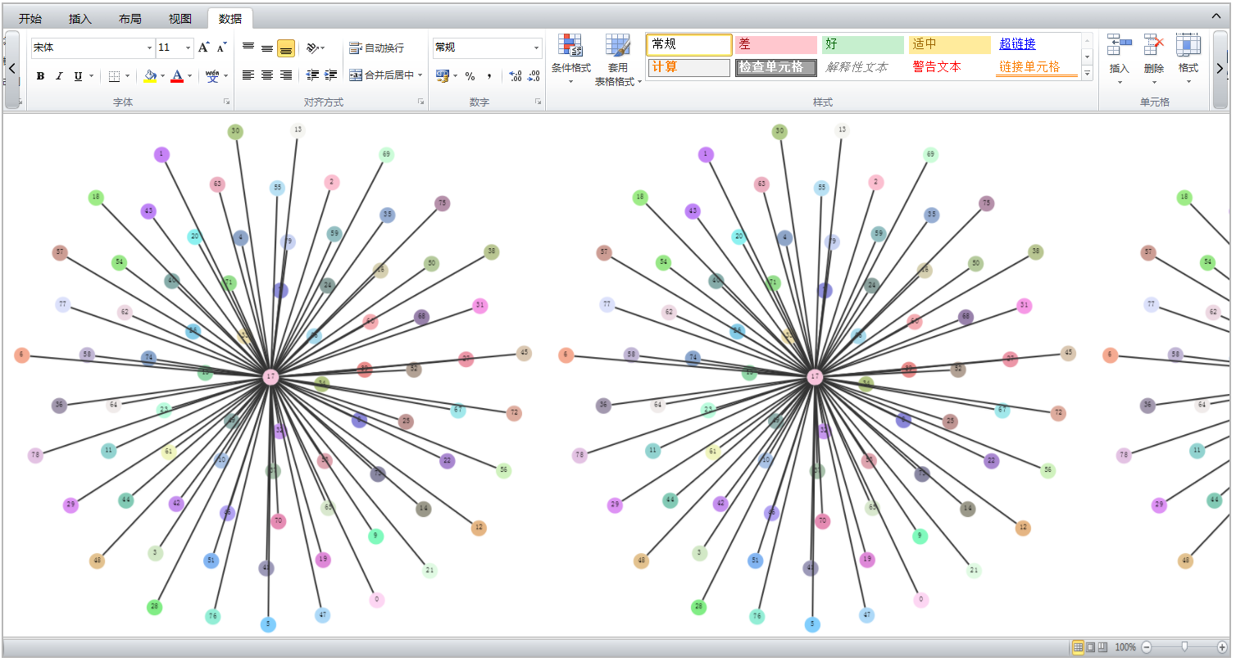
状态栏
主视图
工具栏

点击选项卡按钮，切换工具栏面板
点击工具栏状态按钮，切换为显示状态、隐藏状态以及悬浮状态
面板上工具过多时，点击滚动按钮，横向滚动工具栏面板
工具栏显示状态

工具栏隐藏状态

工具栏悬浮状态，点击工具栏以外的区域，则自动切换为隐藏状态

主副视图
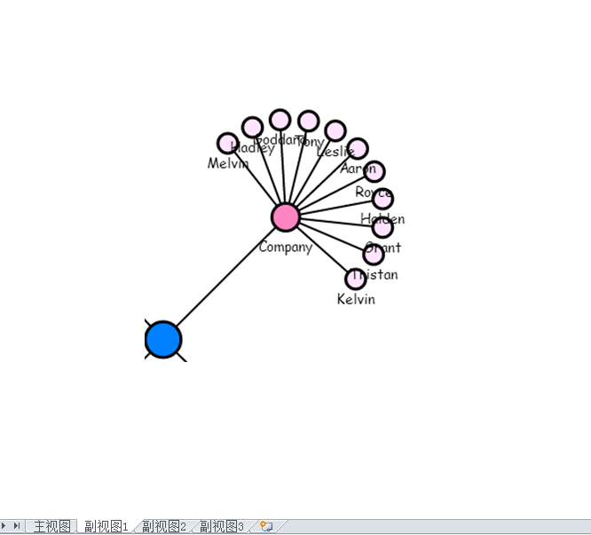
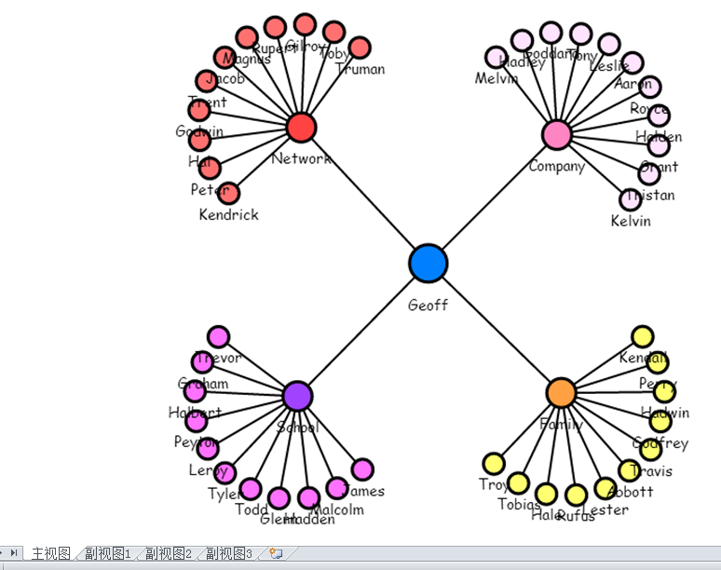

主视图
子关系图
时序图
表格
其他统计图

可视化加载完成后，对小范围数据的分析，没必要对整体重新布局（成本太高）。
现阶段，对于核心功能之一的路径分析，通过选中节点链接的方式展示，效果并不好。
通过选项卡方式，切换主副视图。
考虑主副视图同屏展示，实现主副视图联动。
节点链接属性改变时，主副视图同步化。

代码设计架构
后台传输过来的可视化数据
可视化数据
主视图

工具栏工具
放大镜面板
全景视图面板
状态栏

子数据
子视图

数据处理模块

子数据
子视图

子数据
子视图

针对既有功能进行优化
工具栏要同时操作多个视图。
视图切换时，改变工具栏绑定的视图。
子视图切换时，显示独有的选项卡工具栏。
或者通过视图的右键菜单去实现
要不要主副概念？
子视图是否还可以继续拓展？
功能代码拆分为多个js文件，动态加载。
整体框架优化。
高内聚，低耦合，方便各模块独自管理。
既有功能实现产品化，再去想添加新功能。
外观优美+操作便利+易懂+易找

放大镜优化
全景视图优化
布局增多

工具栏界面优化
分组功能
数据加载模块优化

时序图优化
撤销恢复功能优化
动态加载优化

工具栏绑定方式优化

数据池？？

数据联动
可视化
全息档案

每一个模块都要能够快速跳转到其他模块。
让数据流动起来。
引导用户形成连贯的思维。
引导用户筛选数据，统计数据。

GIS
全文检索

统计图
列表

方式1
全文检索
模型分析
全息挖掘
统计图
时序图
GIS地图

全局侧边栏，每个页面都有该侧边栏。
有目的性的功能。
同一功能的多种实现方式。
功能的简化版。
帮助用户快速操作，不在需要临时文本的复制粘贴。

活用便签的保存功能，不仅仅限于简单数据的保存。
用户在某个案件分析数据时，会对关键数据反复分析。
有目的性的操作。
保存快捷操作记录，之后一键操作。
保存的内容：目标数据+参数+操作。

便签

全息档案

方式2

关联实体信息

简单统计
基本属性

列表
基本属性
全文检索

通联关系
增加更多的超链接跳转+ 按钮跳转。
尽量不要让用户往回走。
通过代码取数据，而不是让客户复制粘贴。
检索结果

统计数据

时序图

统计图
点详情

子统计数据

点详情
线详情
点详情

可视化

GIS

